VA00002980T
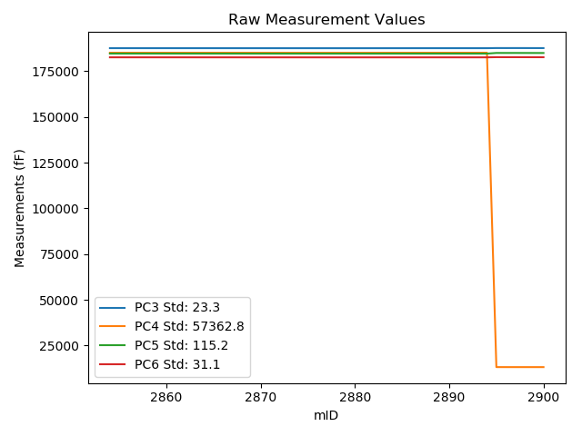
mTS | dos_ID | mID | PC1 | PC3 | PC4 | PC5 | PC6 | PC7 | TCPM | type | TC PC3 | TC PC4 | TC PC5 | TC PC6
2018-06-11 | VA00002980T | 2854 | 229250.2 | 187615.3 | 185107.3 | 184656.1 | 182609.9 | 90736.76 | 0 | raw | 187615.3 | 185107.3 | 184656.1 | 182609.9
2018-06-11 | VA00002980T | 2855 | 229269.3 | 187616.7 | 185109.5 | 184656.9 | 182608.4 | 90729.52 | 0 | raw | 187618.28598 | 181544.52331 | 184664.2776 | 182610.51739
2018-06-11 | VA00002980T | 2856 | 229287.6 | 187614.1 | 185107.4 | 184653.1 | 182604.2 | 90720.08 | 0 | raw | 187617.20552 | 178126.76501 | 184667.54619 | 182608.34609
2018-06-11 | VA00002980T | 2857 | 229302.1 | 187613 | 185104.8 | 184652.5 | 182605.6 | 90714.1 | 0 | raw | 187617.30954 | 175417.76909 | 184672.54698 | 182611.35354
2018-06-11 | VA00002980T | 2858 | 229327.7 | 187609.9 | 185104.7 | 184650.8 | 182604.3 | 90705.18 | 0 | raw | 187616.33524 | 170639.48044 | 184680.73528 | 182612.89151
2018-06-11 | VA00002980T | 2859 | 229346.9 | 187607.6 | 185105.8 | 184651.9 | 182605 | 90697.42 | 0 | raw | 187615.62952 | 167056.93894 | 184689.2515 | 182615.71998
2018-06-11 | VA00002980T | 2860 | 229369.5 | 187608.5 | 185106.7 | 184648.9 | 182600.3 | 90688.19 | 0 | raw | 187618.40613 | 162839.59427 | 184694.98101 | 182613.52538
2018-06-11 | VA00002980T | 2861 | 229382.2 | 187605 | 185104.8 | 184649.7 | 182601.8 | 90683.36 | 0 | raw | 187615.96067 | 160467.26474 | 184700.68654 | 182616.43328
2018-06-11 | VA00002980T | 2862 | 229396.5 | 187605.8 | 185102.9 | 184645.8 | 182598.8 | 90676.34 | 0 | raw | 187617.94808 | 157796.29842 | 184702.31008 | 182615.01855
2018-06-11 | VA00002980T | 2863 | 229413.5 | 187606.2 | 185104.4 | 184645.3 | 182595.9 | 90671.41 | 0 | raw | 187619.75968 | 154624.78252 | 184708.37653 | 182614.00314
2018-06-11 | VA00002980T | 2864 | 229424.9 | 187605.2 | 185102.9 | 184643 | 182594.7 | 90665.32 | 0 | raw | 187619.70629 | 152495.49538 | 184710.47991 | 182614.06692
2018-06-11 | VA00002980T | 2865 | 229436.7 | 187602.8 | 185101.4 | 184642.2 | 182595.6 | 90659.76 | 0 | raw | 187618.28611 | 150291.54905 | 184714.2378 | 182616.27505
2018-06-11 | VA00002980T | 2866 | 229446.5 | 187601.2 | 185104.2 | 184644.7 | 182595.7 | 90657.14 | 0 | raw | 187617.49985 | 148465.1987 | 184720.52316 | 182617.46146
2018-06-11 | VA00002980T | 2867 | 229470.1 | 187600.5 | 185100 | 184639.2 | 182593.3 | 90647.91 | 0 | raw | 187618.75949 | 144056.10604 | 184724.13893 | 182617.67771
2018-06-11 | VA00002980T | 2868 | 229499.7 | 187599 | 185101.4 | 184641.1 | 182589.5 | 90635.63 | 0 | raw | 187619.71734 | 138532.7254 | 184737.47228 | 182617.15911
2018-06-11 | VA00002980T | 2869 | 229504 | 187596.6 | 185097.5 | 184637.1 | 182589.3 | 90632.49 | 0 | raw | 187617.67439 | 137726.23903 | 184735.1332 | 182617.4358
2018-06-11 | VA00002980T | 2870 | 229521.6 | 187598.4 | 185099.3 | 184635.8 | 182586.1 | 90627.03 | 0 | raw | 187620.93581 | 134443.03433 | 184740.63141 | 182616.1869
2018-06-11 | VA00002980T | 2871 | 229524.6 | 187596.3 | 185097.2 | 184634.9 | 182585.6 | 90624.93 | 0 | raw | 187619.08492 | 133880.99034 | 184740.89019 | 182616.01948
2018-06-11 | VA00002980T | 2872 | 229535.9 | 187597.6 | 185097.2 | 184635 | 182588 | 90621.47 | 0 | raw | 187621.32322 | 131771.86801 | 184745.35495 | 182619.67217
2018-06-11 | VA00002980T | 2873 | 229550.5 | 187593.2 | 185094.8 | 184633.7 | 182584.7 | 90614.65 | 0 | raw | 187618.13554 | 129044.40729 | 184749.69437 | 182617.9907
2018-06-11 | VA00002980T | 2874 | 229566.4 | 187591.6 | 185092.5 | 184633.2 | 182586.1 | 90608.04 | 0 | raw | 187617.8558 | 126074.40418 | 184755.33593 | 182621.15335
2018-06-11 | VA00002980T | 2875 | 229582.6 | 187593.7 | 185093.5 | 184630.8 | 182580.2 | 90603.22 | 0 | raw | 187621.30097 | 123051.70667 | 184759.19337 | 182617.04925
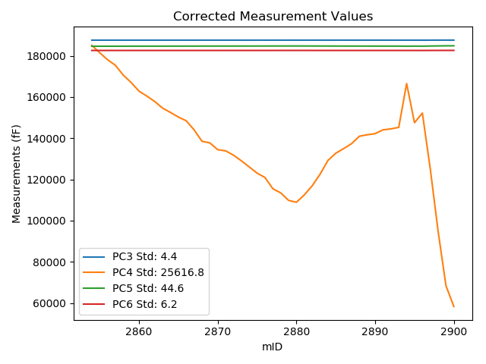
2018-06-11 | VA00002980T | 2876 | 229593.9 | 187589.9 | 185090.7 | 184629.2 | 182582.6 | 90597.76 | 0 | raw | 187618.43927 | 120939.78433 | 184761.95812 | 182620.70195
2018-06-11 | VA00002980T | 2877 | 229623.1 | 187590.8 | 185092.5 | 184629.6 | 182579.4 | 90586.22 | 0 | raw | 187621.76391 | 115491.4629 | 184773.63696 | 182620.73901
2018-06-11 | VA00002980T | 2878 | 229634 | 187588.1 | 185094.6 | 184630.7 | 182580.8 | 90582.97 | 0 | raw | 187619.96899 | 113459.09976 | 184778.94722 | 182623.34736
2018-06-11 | VA00002980T | 2879 | 229653.5 | 187586.8 | 185092.7 | 184628.4 | 182578 | 90575.42 | 0 | raw | 187620.28818 | 109817.56387 | 184784.17932 | 182622.70909
2018-06-11 | VA00002980T | 2880 | 229658.4 | 187588.8 | 185093.3 | 184628.4 | 182579.3 | 90574.79 | 0 | raw | 187622.69506 | 108903.58869 | 184786.072 | 182624.5523
2018-06-11 | VA00002980T | 2881 | 229639.2 | 187587.8 | 185093.7 | 184630.3 | 182581.2 | 90583.92 | 0 | raw | 187620.10078 | 112487.63019 | 184780.55578 | 182624.32382
2018-06-11 | VA00002980T | 2882 | 229615.7 | 187592.9 | 185096.2 | 184627.6 | 182577.8 | 90591.47 | 0 | raw | 187623.24944 | 116876.35805 | 184768.77863 | 182618.31865
2018-06-11 | VA00002980T | 2883 | 229585.6 | 187594.4 | 185098.9 | 184631.7 | 182583.2 | 90603.11 | 0 | raw | 187622.25008 | 122497.16269 | 184761.25215 | 182620.38182
2018-06-11 | VA00002980T | 2884 | 229549.8 | 187596.9 | 185105.7 | 184637.7 | 182585.7 | 90617.17 | 0 | raw | 187621.77741 | 129185.96088 | 184753.42399 | 182618.9131
2018-06-11 | VA00002980T | 2885 | 229530.8 | 187597.6 | 185103.9 | 184635.9 | 182587.1 | 90622.84 | 0 | raw | 187620.89974 | 132730.47278 | 184744.28502 | 182618.2068
2018-06-11 | VA00002980T | 2886 | 229518.9 | 187599.6 | 185109.6 | 184636.1 | 182587.6 | 90627.66 | 0 | raw | 187621.91162 | 134957.28391 | 184739.8885 | 182617.38759
2018-06-11 | VA00002980T | 2887 | 229506.2 | 187601.3 | 185110.7 | 184637.9 | 182588 | 90633.33 | 0 | raw | 187622.55707 | 137328.81344 | 184736.78298 | 182616.37969
2018-06-11 | VA00002980T | 2888 | 229486.7 | 187602.8 | 185112.6 | 184640.3 | 182591.1 | 90639.93 | 0 | raw | 187622.43788 | 140970.34933 | 184731.65088 | 182617.31795
2018-06-11 | VA00002980T | 2889 | 229482.9 | 187603.6 | 185114.5 | 184640.7 | 182590.1 | 90640.88 | 0 | raw | 187622.92234 | 141681.51171 | 184730.58308 | 182615.89669
2018-06-11 | VA00002980T | 2890 | 229480 | 187603.3 | 185114.2 | 184640.8 | 182592.2 | 90642.03 | 0 | raw | 187622.38154 | 142222.49089 | 184729.56292 | 182617.6752
2018-06-11 | VA00002980T | 2891 | 229470.1 | 187605 | 185120.2 | 184640.6 | 182589.6 | 90644.97 | 0 | raw | 187623.25949 | 144076.30604 | 184725.53893 | 182613.97771
2018-06-11 | VA00002980T | 2892 | 229467.7 | 187603.4 | 185119.6 | 184639.2 | 182589.9 | 90646.86 | 0 | raw | 187621.4602 | 144523.66122 | 184723.21191 | 182614.01165
2018-06-11 | VA00002980T | 2893 | 229463.7 | 187602.1 | 185122.4 | 184640.3 | 182590.8 | 90647.91 | 0 | raw | 187619.82806 | 145273.0532 | 184722.76686 | 182614.46822
2018-06-11 | VA00002980T | 2894 | 229349.7 | 187608.6 | 185126.7 | 184644.8 | 182596.5 | 90687.14 | 1 | raw | 187616.86202 | 166555.22456 | 184683.23303 | 182607.53039
2018-06-11 | VA00002980T | 2895 | 228530.6 | 187678.6 | 13218 | 184994.8 | 182695.6 | 91052.1 | 0 | raw | 187618.84771 | 147529.89675 | 184716.84613 | 182615.82647
2018-06-11 | VA00002980T | 2896 | 228505.4 | 187666.7 | 13209.5 | 184986.9 | 182685.4 | 91070.04 | 0 | raw | 187604.85522 | 152224.92621 | 184699.21233 | 182602.83285
2018-06-11 | VA00002980T | 2897 | 228649.7 | 187674.3 | 13208.6 | 184993.7 | 182689 | 91003.64 | 2 | raw | 187624.43723 | 125290.72062 | 184761.74989 | 182622.42968
2018-06-11 | VA00002980T | 2898 | 228812.7 | 187665.8 | 13208.2 | 184983.6 | 182679 | 90937.34 | 0 | raw | 187629.47201 | 94866.69754 | 184814.61053 | 182630.49956
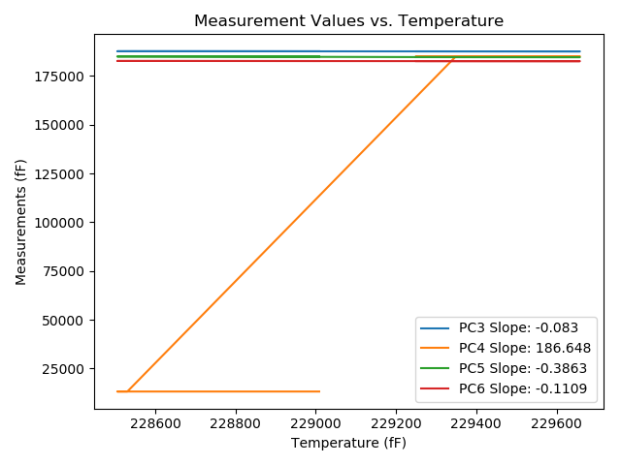
2018-06-11 | VA00002980T | 2899 | 228954.8 | 187657.2 | 13207.2 | 184975 | 182668.7 | 90878.49 | 0 | raw | 187632.67134 | 68343.017539 | 184860.89831 | 182635.9525
2018-06-11 | VA00002980T | 2900 | 229008.6 | 187654.2 | 13207.2 | 184970.7 | 182664.1 | 90856.04 | 0 | raw | 187634.13864 | 58301.355442 | 184877.37919 | 182637.31667

VA00002979C
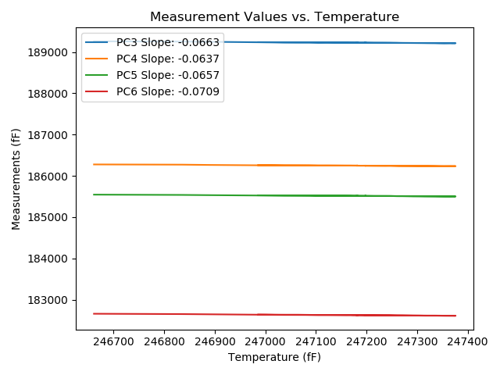
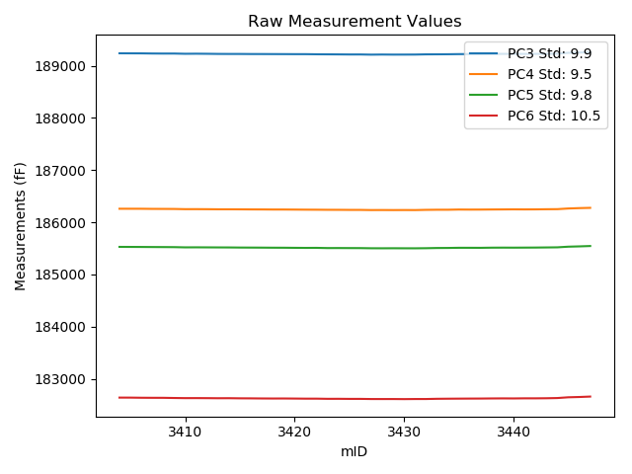
mTS | dos_ID | mID | PC1 | PC3 | PC4 | PC5 | PC6 | PC7 | TCPM | type | TC PC3 | TC PC4 | TC PC5 | TC PC6
2018-06-11 | VA00002979C | 3404 | 246985.9 | 189239.7 | 186260.5 | 185529.6 | 182641.4 | 90795.09 | 0 | raw | 189239.7 | 186260.5 | 185529.6 | 182641.4
2018-06-11 | VA00002979C | 3405 | 247001.8 | 189238.9 | 186260.3 | 185529 | 182641 | 90790.47 | 0 | raw | 189239.95428 | 186261.31285 | 185530.04504 | 182642.12736
2018-06-11 | VA00002979C | 3406 | 247018.4 | 189238.1 | 186260.1 | 185528.1 | 182638.5 | 90783.65 | 0 | raw | 189240.25497 | 186262.17029 | 185530.23608 | 182640.80435
2018-06-11 | VA00002979C | 3407 | 247038.8 | 189235.5 | 186257.9 | 185526.8 | 182637.5 | 90774.11 | 0 | raw | 189239.00762 | 186261.2698 | 185530.27688 | 182641.25078
2018-06-11 | VA00002979C | 3408 | 247064.8 | 189234.3 | 186257.3 | 185525.9 | 182637.2 | 90765.61 | 0 | raw | 189239.5316 | 186262.32604 | 185531.08574 | 182642.79426
2018-06-11 | VA00002979C | 3409 | 247087.5 | 189234.6 | 186256.3 | 185524.7 | 182633.8 | 90756.48 | 0 | raw | 189241.33676 | 186262.77206 | 185531.37771 | 182641.00377
2018-06-11 | VA00002979C | 3410 | 247104.7 | 189230.3 | 186252.3 | 185520.4 | 182631.3 | 90749.14 | 0 | raw | 189238.17724 | 186259.86772 | 185528.20819 | 182639.7233
2018-06-11 | VA00002979C | 3411 | 247121.8 | 189231.6 | 186252.7 | 185521.1 | 182631.7 | 90742.95 | 0 | raw | 189240.61108 | 186261.35701 | 185530.0321 | 182641.33575
2018-06-11 | VA00002979C | 3412 | 247138.3 | 189230.1 | 186251.7 | 185520.3 | 182630.8 | 90738.02 | 0 | raw | 189240.20514 | 186261.40809 | 185530.31657 | 182641.60565
2018-06-11 | VA00002979C | 3413 | 247160.8 | 189227.6 | 186249.9 | 185519.4 | 182629.1 | 90726.59 | 0 | raw | 189239.19704 | 186261.04137 | 185530.89539 | 182641.50097
2018-06-11 | VA00002979C | 3414 | 247168.6 | 189226.8 | 186249.9 | 185518.7 | 182629.8 | 90724.49 | 0 | raw | 189238.91423 | 186261.53824 | 185530.70805 | 182642.75402
2018-06-11 | VA00002979C | 3415 | 247173.4 | 189226.7 | 186249 | 185516.9 | 182627.4 | 90720.71 | 0 | raw | 189239.13251 | 186260.944 | 185529.22353 | 182640.69435
2018-06-11 | VA00002979C | 3416 | 247193.1 | 189225.3 | 186247.5 | 185516.1 | 182626.6 | 90713.26 | 0 | raw | 189239.03875 | 186260.69892 | 185529.71833 | 182641.29115
2018-06-11 | VA00002979C | 3417 | 247214.5 | 189225 | 186246.9 | 185515.3 | 182624.8 | 90705.08 | 0 | raw | 189240.15771 | 186261.46213 | 185530.32485 | 182641.00848
2018-06-11 | VA00002979C | 3418 | 247235.4 | 189224.3 | 186245.5 | 185514 | 182623.8 | 90697.63 | 0 | raw | 189240.84352 | 186261.39349 | 185530.39852 | 182641.49035
2018-06-11 | VA00002979C | 3419 | 247245.3 | 189223.7 | 186245.5 | 185513.4 | 182624.3 | 90694.8 | 0 | raw | 189240.89996 | 186262.02413 | 185530.4492 | 182642.6923
2018-06-11 | VA00002979C | 3420 | 247252.2 | 189222.9 | 186244.2 | 185511.7 | 182622.9 | 90690.39 | 0 | raw | 189240.55747 | 186261.16367 | 185529.2027 | 182641.78153
2018-06-11 | VA00002979C | 3421 | 247260.3 | 189222.8 | 186242.7 | 185510.2 | 182621.1 | 90687.04 | 0 | raw | 189240.99456 | 186260.17965 | 185528.23508 | 182640.55584
2018-06-11 | VA00002979C | 3422 | 247270.6 | 189220.6 | 186241.8 | 185511 | 182621.1 | 90683.26 | 0 | raw | 189239.47752 | 186259.93577 | 185529.71205 | 182641.28615
2018-06-11 | VA00002979C | 3423 | 247291.8 | 189219.5 | 186240.2 | 185507 | 182617.9 | 90673.92 | 0 | raw | 189239.78322 | 186259.68624 | 185527.10544 | 182639.5893
2018-06-11 | VA00002979C | 3424 | 247306 | 189218.3 | 186239.8 | 185507.4 | 182618.3 | 90670.57 | 0 | raw | 189239.52477 | 186260.1908 | 185528.43874 | 182640.99612
2018-06-11 | VA00002979C | 3425 | 247320.4 | 189216.8 | 186238.4 | 185506.6 | 182616.7 | 90662.91 | 0 | raw | 189238.97959 | 186259.7081 | 185528.58519 | 182640.41713
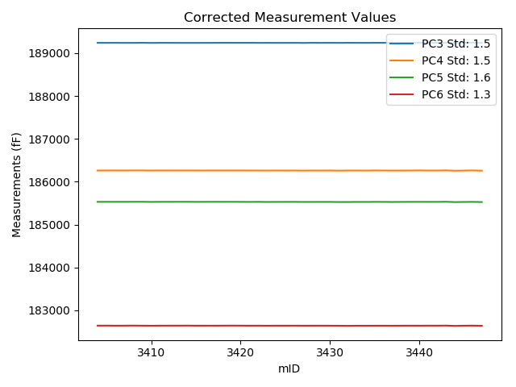
2018-06-11 | VA00002979C | 3426 | 247335.5 | 189217.1 | 186238.3 | 185506.2 | 182616.8 | 90657.98 | 0 | raw | 189240.28082 | 186260.56999 | 185529.17764 | 182641.58777
2018-06-11 | VA00002979C | 3427 | 247353.4 | 189213.6 | 186235.2 | 185503.2 | 182613.9 | 90648.64 | 0 | raw | 189237.96771 | 186258.61025 | 185527.35413 | 182639.95693
2018-06-11 | VA00002979C | 3428 | 247366.5 | 189215.7 | 186236 | 185502.6 | 182613.6 | 90645.07 | 0 | raw | 189240.93633 | 186260.24473 | 185527.61513 | 182640.58577
2018-06-11 | VA00002979C | 3429 | 247369.6 | 189214.3 | 186235 | 185503.4 | 182613.8 | 90643.5 | 0 | raw | 189239.74188 | 186259.44221 | 185528.61888 | 182641.00557
2018-06-11 | VA00002979C | 3430 | 247376.2 | 189214.7 | 186235.8 | 185502.6 | 182612.4 | 90640.67 | 0 | raw | 189240.57951 | 186260.66264 | 185528.25267 | 182640.07353
2018-06-11 | VA00002979C | 3431 | 247344.6 | 189215.3 | 186235 | 185502.3 | 182614 | 90652.73 | 0 | raw | 189239.08421 | 186257.84967 | 185525.87574 | 182639.43299
2018-06-11 | VA00002979C | 3432 | 247316.4 | 189219.1 | 186239.3 | 185504.3 | 182614.1 | 90662.07 | 0 | raw | 189241.01436 | 186260.3533 | 185526.02228 | 182637.53352
2018-06-11 | VA00002979C | 3433 | 247289.5 | 189220.1 | 186241.4 | 185508.2 | 182618.4 | 90670.25 | 0 | raw | 189240.23071 | 186260.73973 | 185528.15427 | 182639.92622
2018-06-11 | VA00002979C | 3434 | 247264.4 | 189221.1 | 186241.5 | 185509.2 | 182620.2 | 90680.95 | 0 | raw | 189239.56642 | 186259.24083 | 185527.50456 | 182639.94655
2018-06-11 | VA00002979C | 3435 | 247248 | 189223.6 | 186245.2 | 185512.4 | 182621.5 | 90687.46 | 0 | raw | 189240.97899 | 186261.89612 | 185529.62666 | 182640.08374
2018-06-11 | VA00002979C | 3436 | 247237.5 | 189224.2 | 186244.1 | 185512.3 | 182622.5 | 90693.44 | 0 | raw | 189240.88277 | 186260.12726 | 185528.83654 | 182640.33925
2018-06-11 | VA00002979C | 3437 | 247214.5 | 189224.6 | 186244.6 | 185511.7 | 182623.2 | 90700.04 | 0 | raw | 189239.75771 | 186259.16213 | 185526.72485 | 182639.40848
2018-06-11 | VA00002979C | 3438 | 247197.2 | 189227.5 | 186246.2 | 185514.6 | 182625.1 | 90706.55 | 0 | raw | 189241.51061 | 186259.6601 | 185528.4878 | 182640.08185
2018-06-11 | VA00002979C | 3439 | 247196.9 | 189228.5 | 186247.3 | 185515.5 | 182626.2 | 90707.18 | 0 | raw | 189242.49071 | 186260.74098 | 185529.36808 | 182641.16058
2018-06-11 | VA00002979C | 3440 | 247199.1 | 189228.4 | 186248.8 | 185514.9 | 182625.3 | 90706.02 | 0 | raw | 189242.53659 | 186262.38113 | 185528.91268 | 182640.41657
2018-06-11 | VA00002979C | 3441 | 247187.8 | 189227.3 | 186247.6 | 185515.7 | 182627.3 | 90710.54 | 0 | raw | 189240.68732 | 186260.4613 | 185528.96998 | 182641.61536
2018-06-11 | VA00002979C | 3442 | 247180 | 189228.2 | 186248.4 | 185516.7 | 182627.2 | 90711.9 | 0 | raw | 189241.07013 | 186260.76443 | 185529.45732 | 182640.96232
2018-06-11 | VA00002979C | 3443 | 247182.8 | 189229.2 | 186251 | 185518.8 | 182628.8 | 90711.48 | 0 | raw | 189242.25579 | 186263.5428 | 185531.74135 | 182642.76084
2018-06-11 | VA00002979C | 3444 | 247035.5 | 189231.5 | 186252.6 | 185521 | 182632.9 | 90773.69 | 1 | raw | 189234.78881 | 186255.75959 | 185524.25999 | 182636.4168
2018-06-11 | VA00002979C | 3445 | 246890.8 | 189248.1 | 186265.2 | 185533.5 | 182647.3 | 90824.15 | 0 | raw | 189241.79423 | 186259.142 | 185527.2495 | 182640.5571
2018-06-11 | VA00002979C | 3446 | 246835.5 | 189254.3 | 186272.5 | 185539.1 | 182652.8 | 90849.95 | 0 | raw | 189244.32747 | 186262.91932 | 185529.21488 | 182642.13616
2018-06-11 | VA00002979C | 3447 | 246661.2 | 189259.7 | 186277.6 | 185546.2 | 182661 | 90918.87 | 1 | raw | 189238.17021 | 186256.91617 | 185524.85892 | 182637.97772

VA00002981R
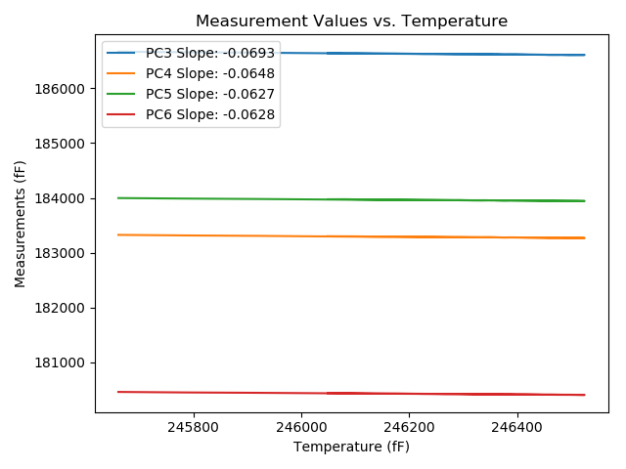
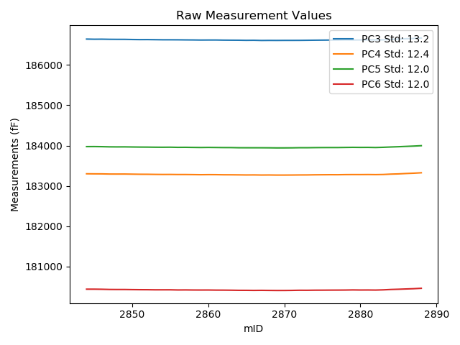
mTS | dos_ID | mID | PC1 | PC3 | PC4 | PC5 | PC6 | PC7 | TCPM | type | TC PC3 | TC PC4 | TC PC5 | TC PC6
2018-06-11 | VA00002981R | 2844 | 246049 | 186640.3 | 183300.2 | 183974.2 | 180439 | 88092.23 | 0 | raw | 186640.3 | 183300.2 | 183974.2 | 180439
2018-06-11 | VA00002981R | 2845 | 246081.9 | 186636.6 | 183298.5 | 183975.2 | 180439 | 88079.96 | 0 | raw | 186638.87928 | 183300.63136 | 183977.26162 | 180441.06452
2018-06-11 | VA00002981R | 2846 | 246103 | 186637.8 | 183297.9 | 183972.7 | 180436.6 | 88073.45 | 0 | raw | 186641.54107 | 183301.39828 | 183976.08381 | 180439.98857
2018-06-11 | VA00002981R | 2847 | 246136.4 | 186634.6 | 183293.7 | 183968.1 | 180432 | 88060.24 | 0 | raw | 186640.65499 | 183299.36204 | 183973.57676 | 180437.48447
2018-06-11 | VA00002981R | 2848 | 246160.7 | 186633.4 | 183293.3 | 183966.7 | 180430.9 | 88050.58 | 0 | raw | 186641.13847 | 183300.53627 | 183973.69947 | 180437.90933
2018-06-11 | VA00002981R | 2849 | 246176.7 | 186633 | 183293.7 | 183967.5 | 180430.9 | 88044.4 | 0 | raw | 186641.84694 | 183301.9728 | 183975.50208 | 180438.91335
2018-06-11 | VA00002981R | 2850 | 246207.1 | 186629.6 | 183290.9 | 183964.8 | 180428.2 | 88033.8 | 0 | raw | 186640.55302 | 183301.1422 | 183974.70704 | 180438.12099
2018-06-11 | VA00002981R | 2851 | 246226.8 | 186627.4 | 183288.2 | 183962.5 | 180426.4 | 88025.09 | 0 | raw | 186639.71782 | 183299.71843 | 183973.64151 | 180437.5572
2018-06-11 | VA00002981R | 2852 | 246247 | 186627.9 | 183287.5 | 183961.5 | 180425.6 | 88018.17 | 0 | raw | 186641.61726 | 183300.32704 | 183973.9073 | 180438.02477
2018-06-11 | VA00002981R | 2853 | 246265.6 | 186625.6 | 183285 | 183959.1 | 180423 | 88012.5 | 0 | raw | 186640.60585 | 183299.03201 | 183972.67284 | 180436.59195
2018-06-11 | VA00002981R | 2854 | 246284.9 | 186623.2 | 183283.3 | 183958.2 | 180423.1 | 88003.48 | 0 | raw | 186639.54293 | 183298.58232 | 183972.98224 | 180437.90305
2018-06-11 | VA00002981R | 2855 | 246292.7 | 186623 | 183283.9 | 183959.4 | 180423.2 | 88001.59 | 0 | raw | 186639.88331 | 183299.68763 | 183974.67101 | 180438.49251
2018-06-11 | VA00002981R | 2856 | 246319.5 | 186622.2 | 183281.9 | 183955.6 | 180419.1 | 87991.63 | 0 | raw | 186640.93999 | 183299.42381 | 183972.55038 | 180436.07425
2018-06-11 | VA00002981R | 2857 | 246340.3 | 186620.2 | 183282 | 183956.6 | 180420.2 | 87984.5 | 0 | raw | 186640.38099 | 183300.8713 | 183974.85377 | 180438.47948
2018-06-11 | VA00002981R | 2858 | 246356.8 | 186618.8 | 183280 | 183954.2 | 180418.2 | 87977.36 | 0 | raw | 186640.1241 | 183299.94022 | 183973.48772 | 180437.51487
2018-06-11 | VA00002981R | 2859 | 246375.5 | 186616.4 | 183277.6 | 183952 | 180417.5 | 87971.07 | 0 | raw | 186639.01962 | 183298.75167 | 183972.45952 | 180437.98833
2018-06-11 | VA00002981R | 2860 | 246387.3 | 186617.3 | 183279.3 | 183954.1 | 180417.9 | 87968.13 | 0 | raw | 186640.73711 | 183301.21611 | 183975.29894 | 180439.12879
2018-06-11 | VA00002981R | 2861 | 246397.8 | 186617.4 | 183278.7 | 183952.3 | 180415.5 | 87964.88 | 0 | raw | 186641.56454 | 183301.29633 | 183974.1569 | 180437.38768
2018-06-11 | VA00002981R | 2862 | 246417.4 | 186614.4 | 183275.6 | 183950.3 | 180415 | 87955.75 | 0 | raw | 186639.92241 | 183299.46608 | 183973.3851 | 180438.11761
2018-06-11 | VA00002981R | 2863 | 246434.8 | 186613.1 | 183275 | 183949.8 | 180413.2 | 87949.88 | 0 | raw | 186639.82787 | 183299.9933 | 183973.97544 | 180437.40948
2018-06-11 | VA00002981R | 2864 | 246450.2 | 186612.1 | 183273.2 | 183946.1 | 180410.3 | 87943.48 | 0 | raw | 186639.89476 | 183299.19096 | 183971.24045 | 180435.47585
2018-06-11 | VA00002981R | 2865 | 246459.5 | 186609.4 | 183270.8 | 183945.6 | 180409.9 | 87941.69 | 0 | raw | 186637.83906 | 183297.39344 | 183971.32322 | 180435.65944
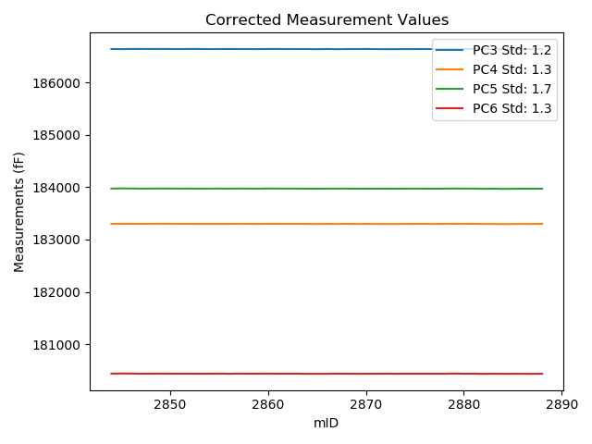
2018-06-11 | VA00002981R | 2866 | 246482.5 | 186610.9 | 183272 | 183945.4 | 180408.4 | 87930.89 | 0 | raw | 186640.93248 | 183300.08345 | 183972.56447 | 180435.60272
2018-06-11 | VA00002981R | 2867 | 246497 | 186606.3 | 183269.2 | 183945.2 | 180409.7 | 87926.48 | 0 | raw | 186637.33702 | 183298.22281 | 183973.27309 | 180437.81262
2018-06-11 | VA00002981R | 2868 | 246514.8 | 186607.8 | 183270.4 | 183944.2 | 180408.1 | 87919.24 | 0 | raw | 186640.07019 | 183300.57594 | 183973.38849 | 180437.32959
2018-06-11 | VA00002981R | 2869 | 246520.6 | 186607.1 | 183268 | 183941.9 | 180406.3 | 87916.62 | 0 | raw | 186639.77201 | 183298.55169 | 183971.45194 | 180435.89355
2018-06-11 | VA00002981R | 2870 | 246525.1 | 186608.2 | 183268.2 | 183942.4 | 180406.6 | 87915.47 | 0 | raw | 186641.18377 | 183299.04321 | 183972.23392 | 180436.47593
2018-06-11 | VA00002981R | 2871 | 246494.1 | 186608.3 | 183269.3 | 183943.7 | 180408.7 | 87927.01 | 0 | raw | 186639.13611 | 183298.13494 | 183971.59137 | 180436.63064
2018-06-11 | VA00002981R | 2872 | 246465.6 | 186608.8 | 183271.1 | 183946.8 | 180412 | 87938.02 | 0 | raw | 186637.66166 | 183298.08862 | 183972.90547 | 180438.14223
2018-06-11 | VA00002981R | 2873 | 246447.7 | 186610.8 | 183271.7 | 183946.6 | 180411.5 | 87944.11 | 0 | raw | 186638.42157 | 183297.529 | 183971.5838 | 180436.51898
2018-06-11 | VA00002981R | 2874 | 246421.6 | 186612.8 | 183274.9 | 183949.1 | 180413.8 | 87954.81 | 0 | raw | 186638.61338 | 183299.03816 | 183972.44829 | 180437.18116
2018-06-11 | VA00002981R | 2875 | 246413.3 | 186614.4 | 183276.3 | 183950.5 | 180414.4 | 87956.59 | 0 | raw | 186639.63837 | 183299.90046 | 183973.32818 | 180437.26033
2018-06-11 | VA00002981R | 2876 | 246396.3 | 186616.2 | 183277.6 | 183951 | 180415.5 | 87963.3 | 0 | raw | 186640.26062 | 183300.09915 | 183972.76291 | 180437.29355
2018-06-11 | VA00002981R | 2877 | 246376.5 | 186616.6 | 183277 | 183951 | 180416.1 | 87970.65 | 0 | raw | 186639.2889 | 183298.21645 | 183971.52218 | 180436.65108
2018-06-11 | VA00002981R | 2878 | 246361.5 | 186619.5 | 183279.9 | 183953.6 | 180417.2 | 87975.68 | 0 | raw | 186641.14971 | 183300.1447 | 183973.18223 | 180436.80981
2018-06-11 | VA00002981R | 2879 | 246356.5 | 186618.3 | 183280.9 | 183955.8 | 180420.4 | 87977.47 | 0 | raw | 186639.60331 | 183300.82079 | 183975.06892 | 180439.69605
2018-06-11 | VA00002981R | 2880 | 246354.4 | 186619.6 | 183280.6 | 183954.3 | 180418 | 87976.84 | 0 | raw | 186640.75783 | 183300.38474 | 183973.43732 | 180437.16427
2018-06-11 | VA00002981R | 2881 | 246349.1 | 186621.3 | 183281.8 | 183955 | 180418.6 | 87979.98 | 0 | raw | 186642.09065 | 183301.24139 | 183973.80521 | 180437.43169
2018-06-11 | VA00002981R | 2882 | 246336.3 | 186621.3 | 183279.9 | 183951.7 | 180416.7 | 87983.87 | 0 | raw | 186641.20388 | 183298.51217 | 183969.70312 | 180434.72847
2018-06-11 | VA00002981R | 2883 | 246287.1 | 186621.6 | 183282.9 | 183957 | 180422.1 | 88005.69 | 0 | raw | 186638.09535 | 183298.32484 | 183971.92009 | 180437.0411
2018-06-11 | VA00002981R | 2884 | 246108 | 186633.9 | 183292 | 183964.6 | 180431.4 | 88070.2 | 0 | raw | 186637.98747 | 183295.8222 | 183968.29713 | 180435.10233
2018-06-11 | VA00002981R | 2885 | 246031.7 | 186639.6 | 183297.7 | 183971.4 | 180437.1 | 88095.8 | 0 | raw | 186638.40147 | 183296.57925 | 183970.31593 | 180436.0144
2018-06-11 | VA00002981R | 2886 | 245922.7 | 186648.3 | 183307 | 183979.3 | 180444.2 | 88134.3 | 0 | raw | 186639.55005 | 183298.8179 | 183971.38564 | 180436.2745
2018-06-11 | VA00002981R | 2887 | 245787.8 | 186656.6 | 183314.8 | 183987.2 | 180450.8 | 88182.03 | 0 | raw | 186638.50431 | 183297.87867 | 183970.83239 | 180434.40934
2018-06-11 | VA00002981R | 2888 | 245660.8 | 186666.7 | 183325.2 | 183996.9 | 180460.7 | 88227.77 | 0 | raw | 186639.80586 | 183300.05122 | 183972.57417 | 180436.33991

VA00002976I
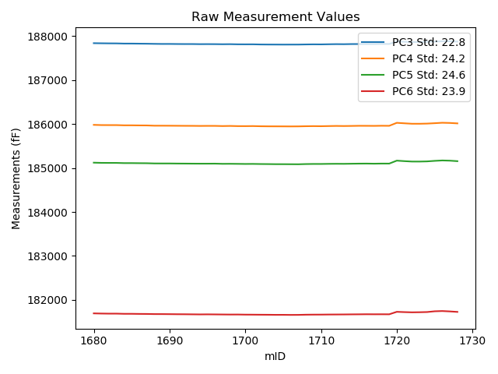
mTS | dos_ID | mID | PC1 | PC3 | PC4 | PC5 | PC6 | PC7 | TCPM | type | TC PC3 | TC PC4 | TC PC5 | TC PC6
2018-06-11 | VA00002976I | 1680 | 236823.6 | 187839.5 | 185981.3 | 185121.3 | 181692 | 90330.57 | 0 | raw | 187839.5 | 185981.3 | 185121.3 | 181692
2018-06-11 | VA00002976I | 1681 | 236853.9 | 187837.2 | 185976.3 | 185116.6 | 181688.3 | 90317.56 | 0 | raw | 187839.0824 | 185978.3126 | 185118.64547 | 181690.29655
2018-06-11 | VA00002976I | 1682 | 236885.1 | 187835.4 | 185975.7 | 185115.9 | 181686.1 | 90304.45 | 0 | raw | 187839.22071 | 185979.78497 | 185120.05169 | 181690.1524
2018-06-11 | VA00002976I | 1683 | 236911.5 | 187834.6 | 185975.6 | 185115.7 | 181686.3 | 90294.59 | 0 | raw | 187840.06082 | 185981.43852 | 185121.63388 | 181692.09197
2018-06-11 | VA00002976I | 1684 | 236929.8 | 187830.5 | 185970.8 | 185111.1 | 181682.1 | 90287.04 | 0 | raw | 187837.09772 | 185977.85405 | 185118.26927 | 181689.09781
2018-06-11 | VA00002976I | 1685 | 236941.1 | 187830.4 | 185970.8 | 185111.1 | 181682.1 | 90282.74 | 0 | raw | 187837.69973 | 185978.60462 | 185119.0321 | 181689.8424
2018-06-11 | VA00002976I | 1686 | 236966.3 | 187828.6 | 185968.8 | 185109.3 | 181679.9 | 90272.35 | 0 | raw | 187837.46529 | 185978.27847 | 185118.93328 | 181689.30289
2018-06-11 | VA00002976I | 1687 | 236981.7 | 187827.1 | 185968 | 185108.2 | 181678.9 | 90266.37 | 0 | raw | 187836.92203 | 185978.50137 | 185118.87289 | 181689.31764
2018-06-11 | VA00002976I | 1688 | 237004.5 | 187824.3 | 185962.3 | 185103.5 | 181675.9 | 90257.03 | 0 | raw | 187835.53848 | 185974.3158 | 185115.71206 | 181687.81999
2018-06-11 | VA00002976I | 1689 | 237023.5 | 187822.1 | 185962.3 | 185102.9 | 181675.7 | 90248.85 | 0 | raw | 187834.51887 | 185975.57783 | 185116.39469 | 181688.87196
2018-06-11 | VA00002976I | 1690 | 237040.4 | 187822.4 | 185961.7 | 185102.9 | 181674.4 | 90243.82 | 0 | raw | 187835.86879 | 185976.10036 | 185117.53557 | 181688.68554
2018-06-11 | VA00002976I | 1691 | 237049.9 | 187820.6 | 185960.5 | 185101 | 181672.7 | 90238.78 | 0 | raw | 187834.65898 | 185975.53138 | 185116.27688 | 181687.61152
2018-06-11 | VA00002976I | 1692 | 237069 | 187819.7 | 185959.4 | 185100 | 181671.9 | 90229.97 | 0 | raw | 187834.94557 | 185975.70004 | 185116.56627 | 181688.07007
2018-06-11 | VA00002976I | 1693 | 237083.6 | 187819.8 | 185958.8 | 185098.9 | 181670.2 | 90223.99 | 0 | raw | 187835.9526 | 185976.06981 | 185116.45188 | 181687.33211
2018-06-11 | VA00002976I | 1694 | 237102.4 | 187817.5 | 185957 | 185098.2 | 181668.6 | 90216.54 | 0 | raw | 187834.82056 | 185975.51855 | 185117.02101 | 181686.97089
2018-06-11 | VA00002976I | 1695 | 237117.6 | 187818.3 | 185958.2 | 185098.2 | 181669.9 | 90211.09 | 0 | raw | 187836.56487 | 185977.72817 | 185118.04712 | 181689.27246
2018-06-11 | VA00002976I | 1696 | 237129.9 | 187817.5 | 185958 | 185099 | 181668.6 | 90205.74 | 0 | raw | 187836.52901 | 185978.34516 | 185119.67746 | 181688.78294
2018-06-11 | VA00002976I | 1697 | 237138.8 | 187815.6 | 185954.1 | 185094.6 | 181666.9 | 90201.75 | 0 | raw | 187835.18193 | 185975.03632 | 185115.87828 | 181687.66939
2018-06-11 | VA00002976I | 1698 | 237149.7 | 187817.2 | 185956.8 | 185095.5 | 181665.6 | 90197.03 | 0 | raw | 187837.45909 | 185978.46032 | 185117.51411 | 181687.08762
2018-06-11 | VA00002976I | 1699 | 237164.6 | 187813.8 | 185952.6 | 185093.8 | 181666.2 | 90191.68 | 0 | raw | 187834.98476 | 185975.25002 | 185116.81996 | 181688.66942
2018-06-11 | VA00002976I | 1700 | 237178.3 | 187813.3 | 185952.1 | 185091.7 | 181663.6 | 90185.07 | 0 | raw | 187835.33588 | 185975.66 | 185115.64481 | 181686.97215
2018-06-11 | VA00002976I | 1701 | 237193.9 | 187813.8 | 185953.7 | 185092.8 | 181662.9 | 90179.82 | 0 | raw | 187836.80503 | 185978.29619 | 185117.79792 | 181687.30008
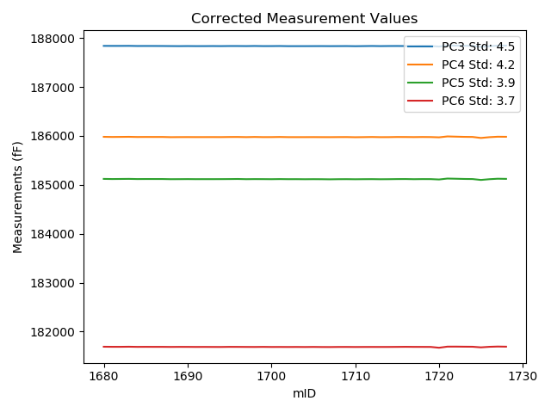
2018-06-11 | VA00002976I | 1702 | 237205.2 | 187810.3 | 185949.6 | 185090.1 | 181661.5 | 90174.06 | 0 | raw | 187834.00705 | 185974.94676 | 185115.86076 | 181686.64466
2018-06-11 | VA00002976I | 1703 | 237228.7 | 187809 | 185947.8 | 185088.8 | 181660.7 | 90165.14 | 0 | raw | 187834.167 | 185974.70769 | 185116.14718 | 181687.39314
2018-06-11 | VA00002976I | 1704 | 237239 | 187808.5 | 185947.3 | 185086.7 | 181658.8 | 90160.84 | 0 | raw | 187834.30689 | 185974.89184 | 185114.7425 | 181686.17184
2018-06-11 | VA00002976I | 1705 | 237259.8 | 187807.7 | 185946.7 | 185086.5 | 181659.1 | 90152.13 | 0 | raw | 187834.7991 | 185975.67342 | 185115.94665 | 181687.84241
2018-06-11 | VA00002976I | 1706 | 237261.6 | 187808.1 | 185945.7 | 185085.6 | 181657.2 | 90152.34 | 0 | raw | 187835.31092 | 185974.79298 | 185115.16816 | 181686.06101
2018-06-11 | VA00002976I | 1707 | 237242.1 | 187808.3 | 185946.7 | 185084.7 | 181657.9 | 90159.58 | 0 | raw | 187834.29948 | 185974.49775 | 185112.95177 | 181685.47611
2018-06-11 | VA00002976I | 1708 | 237208.3 | 187811.1 | 185950.3 | 185089.5 | 181662.1 | 90174.06 | 0 | raw | 187834.99964 | 185975.85267 | 185115.47003 | 181687.44893
2018-06-11 | VA00002976I | 1709 | 237185.9 | 187813.2 | 185952.4 | 185091.7 | 181663.8 | 90181.71 | 0 | raw | 187835.70803 | 185976.46481 | 185116.15787 | 181687.67293
2018-06-11 | VA00002976I | 1710 | 237161.8 | 187812.1 | 185950.5 | 185091.5 | 181664.2 | 90190.84 | 0 | raw | 187833.11081 | 185972.96403 | 185114.33094 | 181686.48492
2018-06-11 | VA00002976I | 1711 | 237144 | 187815.3 | 185953.9 | 185094.2 | 181666.1 | 90197.34 | 0 | raw | 187835.20498 | 185975.18172 | 185115.82931 | 181687.21203
2018-06-11 | VA00002976I | 1712 | 237137.7 | 187817.9 | 185956.9 | 185095.5 | 181666.9 | 90200.28 | 0 | raw | 187837.41359 | 185977.76326 | 185116.70402 | 181687.59691
2018-06-11 | VA00002976I | 1713 | 237118.9 | 187816.6 | 185954.8 | 185094.6 | 181667.8 | 90207.52 | 0 | raw | 187834.94563 | 185974.41452 | 185114.53488 | 181687.25812
2018-06-11 | VA00002976I | 1714 | 237097.2 | 187819.6 | 185956.8 | 185097.1 | 181669.5 | 90217.7 | 0 | raw | 187836.59751 | 185974.97315 | 185115.56998 | 181687.52825
2018-06-11 | VA00002976I | 1715 | 237096.1 | 187820.3 | 185959.9 | 185099.4 | 181670.7 | 90215.7 | 0 | raw | 187837.22917 | 185978.00009 | 185117.79572 | 181688.65577
2018-06-11 | VA00002976I | 1716 | 237094.4 | 187819.3 | 185959.4 | 185100.3 | 181672.4 | 90216.86 | 0 | raw | 187836.12356 | 185977.38717 | 185118.58096 | 181690.24375
2018-06-11 | VA00002976I | 1717 | 237086.4 | 187819.3 | 185958.2 | 185097.9 | 181671.5 | 90219.16 | 0 | raw | 187835.62655 | 185975.65579 | 185115.6409 | 181688.81661
2018-06-11 | VA00002976I | 1718 | 237076.3 | 187823.2 | 185961 | 185100.5 | 181671.9 | 90223.36 | 0 | raw | 187838.89909 | 185977.78492 | 185117.55908 | 181688.55109
2018-06-11 | VA00002976I | 1719 | 237077.9 | 187821.2 | 185959.6 | 185100 | 181671.2 | 90221.58 | 0 | raw | 187836.99849 | 185976.4912 | 185117.16709 | 181687.95652
2018-06-11 | VA00002976I | 1720 | 235966.8 | 187878.7 | 186027.6 | 185167.4 | 181727.6 | 90630.49 | 0 | raw | 187825.47096 | 185970.68934 | 185109.55981 | 181671.14311
2018-06-11 | VA00002976I | 1721 | 236416.7 | 187872.3 | 186016.7 | 185155.9 | 181720.9 | 90467.89 | 0 | raw | 187847.02118 | 185989.67275 | 185128.43131 | 181694.08825
2018-06-11 | VA00002976I | 1722 | 236498 | 187865.4 | 186006.7 | 185146.6 | 181716 | 90446.28 | 0 | raw | 187845.17197 | 185985.07289 | 185124.61965 | 181694.54533
2018-06-11 | VA00002976I | 1723 | 236436.9 | 187866.7 | 186006.4 | 185146.4 | 181718.3 | 90472.51 | 0 | raw | 187842.67611 | 185980.71448 | 185120.29496 | 181692.81928
2018-06-11 | VA00002976I | 1724 | 236352.3 | 187870.3 | 186010.2 | 185150.2 | 181722.7 | 90506.92 | 1 | raw | 187841.0203 | 185978.89515 | 185118.38385 | 181691.64476
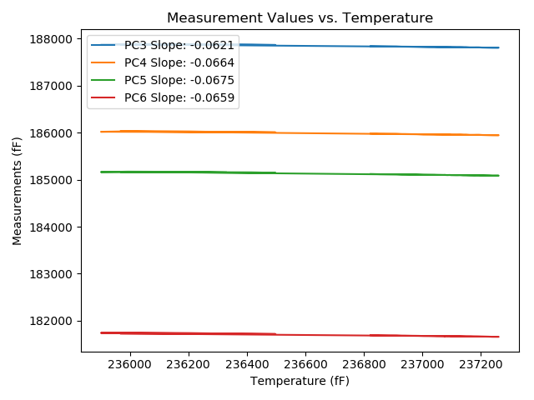
2018-06-11 | VA00002976I | 1725 | 235900.9 | 187875.3 | 186019.1 | 185162.4 | 181739.7 | 90716.09 | 1 | raw | 187817.9769 | 185957.81211 | 185100.11109 | 181678.90078
2018-06-11 | VA00002976I | 1726 | 235992.2 | 187884.3 | 186029.1 | 185171.3 | 181745.3 | 90661.02 | 0 | raw | 187832.64894 | 185973.87647 | 185115.1745 | 181690.51679
2018-06-11 | VA00002976I | 1727 | 236204.3 | 187883.2 | 186024.7 | 185166.7 | 181736.7 | 90569.54 | 0 | raw | 187844.72574 | 185983.56465 | 185124.89278 | 181695.89264
2018-06-11 | VA00002976I | 1728 | 236328.6 | 187875.6 | 186014.8 | 185155.3 | 181725.7 | 90519.19 | 0 | raw | 187844.84793 | 185981.92094 | 185121.88393 | 181693.0831

